战士
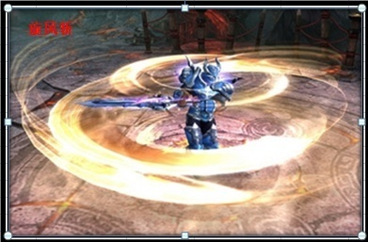
 |  |  |  |  |  |  |  |  |  | 大唐官府 | 物理单体
职业名称 | 战士 | 战斗职业定位 | 物理输出 | 职业图标参考

职业技能 颜色背景 | 主格调：金属，献血红

技能列表 | 技能名称 | 技能描述（策划用） |  |  | 技能描述（美术用） | 技能图标参考 | 技能表现描述（建议）
1 | 战斗怒吼 | 效果：战士基础技能,学习后永久增加物理伤害 |  |  | 被动技能：只有技能图标 |  |  |  |  | 蛮力 | 功效：战士基础技能 被动效果：永久增加物理伤害
2 | 英勇之魂 | 效果：勇气带给魂魄散发光芒，注入给胸甲增加HP。学习可永久增加角色的物理护甲 |  |  | 制造技能：只有技能图标 |  |  |  |  | 嗜血 | 功效：制造一张临时符，给衣甲增加血气
3 | 毁灭打击 | 效果：攻击目标三次，下个回合休息，使用时候气血不低于一半，降低减防效果。 |  |  | 战士将力量注入武器，给予敌人毁灭的力量打击 |  | 战士位移到对方面前，释放攻击1动作（普通攻击） | 特效1：敌方目标要有武器打击的受击特效 |  | 横扫千军 | 功效：攻击目标三次，下个回合休息，使用时候气血不低于一半，降低 减防效果。
4 | 蓄力冲锋 | 效果：临时提高防御和控制抵抗，下回合提高伤害，首先出手攻击目标。学习后永久增加角色的抵抗封印 |  |  | 蓄力待发，等待下回合快速冲击敌人 |  | 战士原位置施法，释放攻击2动作(持剑旋转） | 特效1：释放时，施法者头上顶着一个红色的牛头，鼻子里出气（愤怒的牛的感觉），移动路径留下一道火焰 |  | 后发制人 | 功效：临时提高防御和控制抵抗，下回合提高伤害，首先出手攻击目标。 永久增加角色的抵抗封印
5 | 旋风斩 | 效果：攻击多个目标 |  |  | 狂暴下的战士，用旋风般的速度横扫周围的敌人 |  | 战士位移到对方阵前，释放攻击2动作（持剑旋转） | 特效1：形成一个旋风打击（全屏特效） |  | 破釜沉舟 | 功效：攻击多个目标，伤害逐个递减。
6 | 鲁莽 | 效果：攻击目标，并临时提高2回合速度。学习后永久增加角色的速度 |  |  | 战士释放大量怒气，来提升自身行动速度，快速打击敌人 |  | 战士位移到对方面前，释放攻击1动作（普通攻击） | 特效1：角色散发着红色怒气光效包围自己 |  | 翩鸿一击 | 功效：攻击目标，并临时提高2回合速度。被动效果：永久增加速度
7 | 剑刃风暴 | 效果：对目标发动5-9次攻击，自身气血越低攻击次数越多。伤害是普通 攻击的50%，无法被保护。使用后休息一回合 50级开启 |  |  | 战士变成一具毁灭性力量的旋风风暴，使敌人无法预测你的行动，利用残影之力斩杀对手 |  | 战士原位置施法，释放攻击2动作(持剑旋转）， | 特效1：自身形成白色旋风包裹自己 | 特效3：敌方目标面前有个战士残影斩击目标 | 万剑归宗 | 功效：对目标发动5-9次攻击，自身气血越低攻击次数越多。伤害是普通 攻击的50%，无法被保护。使用后休息一回合 50级开启

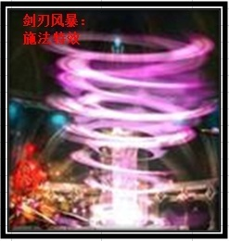
参考图

圣骑士
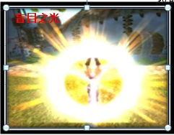
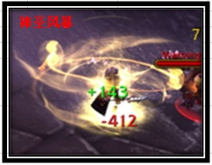
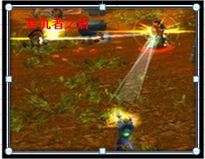
 |  |  |  |  |  |  |  |  |  | 方寸山 | 法系控制
职业名称 | 圣骑士 | 战斗职业定位 | 控制 | 职业图标参考

职业技能 颜色背景 | 主格调：金黄

技能列表 | 技能名称 | 技能描述（策划用） |  |  | 技能描述（美术用） | 技能图标参考 | 技能表现描述（建议）
1 | 王者祝福 | 效果：圣骑士的基础技能，永久增加沉默命中 |  |  | 被动技能：只有技能图标 |  |  |  |  | 黄庭经 | 功效：方寸山基础技能 永久增加封印命中
2 | 圣光精华 | 效果：经过圣光恩泽的精华，注入头盔增加其物理护甲。学习可永久增加角色的物理护甲 |  |  | 制造技能：只有技能图标，一个人双手中凝练着圣光精华 |  |  |  |  | 神兵护法 | 功效：制造一张临时符，给头盔增加物理防御，永久增加角色的物理防御
3 | 责难 | 效果：沉默目标法术，并降低目标防御 |  |  | 拳头注入圣光之力，猛击对手 |  | 骑士位移到对方面前，释放攻击1动作（普通攻击） | 特效1：敌方目标要有重拳受击的特效 |  | 失心符 | 功效：封印目标法术，降低目标防御
4 | 盲目之光 | 效果：扰乱目标，使其不分敌我攻击,永久增加角色的沉默抗性 |  |  | 圣骑士举起散发着强力圣光的战锤，向四面八方发出耀眼的光芒，攻击敌人时候，敌人被圣光笼罩，使敌人暂时失明，不分敌我的攻击 |  | 骑士原位置施法，释放攻击2动作(法术吟唱） | 特效1：攻击者全身金色光辉爆炸特效 | 特效2：敌方被圣光之柱轰击的特效 | 离魂符 | 功效：混乱目标，使其不分敌我攻击 ,永久增加角色的抵抗封印
5 | 神圣风暴 | 效果：法术攻击多个目标,对首要目标小概率附加责难的DEBUFF效果 |  |  | 圣光之力灌注圣骑士的身体，对敌人进行旋风式的打击 |  | 骑士位移到对方阵前，释放攻击1动作（普通攻击） | 特效1：攻击者附带金色小锤旋绕特效和金色旋风光辉特效（全屏特效） | 特效2：敌方受击者要有受击的金色光效 | 五雷咒 | 功效：法术攻击多个目标,对首要目标小概率附加失心符
6 | 制裁之锤 | 效果：禁止目标使用物理攻击和法术,永久增加角色的速度 |  |  | 投出制裁的战锤，对目标造成瘫痪式的打击 |  | 骑士位移到对方面前，释放攻击1动作（普通攻击） | 特效1：敌方目标被战锤砸到的特效 |  | 定身符 | 功效：封印目标物理和法术 ,永久增加角色的速度
7 | 复仇者之盾 | 效果：对其造成法术伤害，使其沉默，然后弹跳攻击4个目标，被弹跳的目标有30%概率被沉默。使用后休息一回合 |  |  | 投掷出充斥圣能的远古之盾，对敌方多个目标造成弹射打击 |  | 骑士原位置施法，释放攻击2动作(法术吟唱）， | 特效1：金色盾牌从天而降攻击受击者的特效 | 特效2：敌方受击者要有受击的金色光效 | 幻音古钟 | 功效：对敌方5个目标施放随机符咒，首目标必中，其他目标为基础命 中率的30%。 使用后休息一回合

参考图

术士
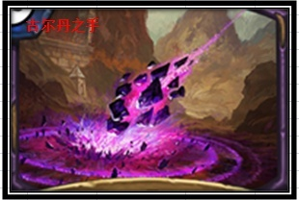
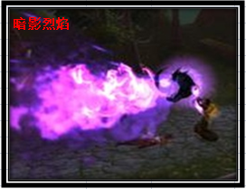
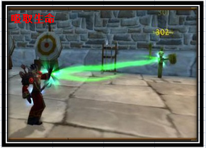
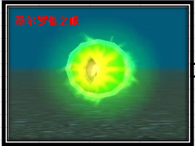
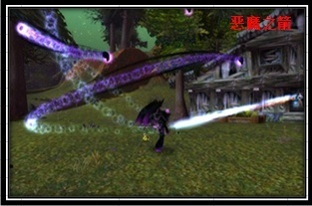
 |  |  |  |  |  |  |  |  |  | 阴曹地府 | DEBUFF辅助
职业名称 | 术士 | 战斗职业定位 | DEBUFF辅助 | 职业图标参考

职业技能 颜色背景 | 主格调：暗紫，绿

技能列表 | 技能名称 | 技能描述（策划用） |  |  | 技能描述（美术用） | 技能图标参考 | 技能表现描述（建议）
1 | 魔甲术 | 效果：术士的基础技能 永久增加HP上限 |  |  | 被动技能：只有技能图标 |  |  |  |  | 拘魂诀 | 功效：阴曹地府基础技能 永久增加血气
2 | 灵魂之石 | 历经灵魂的淬炼，凝结出恶魔精华之石，注入鞋子增加其法术防御。学习可永久增加角色的法术伤害 |  |  | 制造技能：只有技能图标，一块恶魔宝石 |  |  |  |  | 尸气漫天 | 功效：制造一张临时符，给鞋子增加法术防御，永久增加角色的法术伤害
3 | 古尔丹之手 | 效果：法术攻击多个目标，对首要目标附加暗影烈焰的DEBUFF效果 |  |  | 借助恶魔术士古尔丹之力，召唤强大恶魔陨石冲击敌人 |  | 术士原位置施法，释放攻击2动作(吟唱施法） | 特效1：以敌方目标为中心掉落一颗恶魔陨石，坠地有较大的一个冲击波（全屏特效） |  | 阎罗令 | 功效：法术攻击多个目标，对首要目标附加六道轮回
4 | 暗影烈焰 | 效果：减少敌方多个目标物理防御 |  |  | 召唤恶魔之颅，喷射恶魔的暗影烈焰，腐蚀敌人的防御 |  | 术士位移到对方阵前，释放攻击2动作(吟唱施法） | 特效1：施法者召唤一个恶魔头颅喷射火焰 | 特效2：敌方受击者要有受击的紫色光效 | 六道轮回 | 功效：减少敌方多个目标物理防御
5 | 死亡缠绕 | 效果：诅咒目标，持续减少HP，并给本方所有队友恢复HP,永久增加角色的沉默抗性 |  |  | 诅咒并汲取敌人的生命之力，通过恶魔契约，治愈受伤的队友 | 图片暂时缺少 | 术士原位置施法，释放攻击2动作（吟唱施法） | 特效1: 绿色骷髅从天而降攻击受击者 |  | 尸腐毒 | 功效：令目标诅咒，持续减少气血，并给本方所有队友恢复气血,永久增加 角色的抵抗封印
6 | 基尔罗格之眼 | 效果：提高多人沉默抗性，可以看到隐身单位，永久增加角色的速度 |  |  | 召唤恶魔之眼，侦测敌方潜行的敌人，并庇护队友抵御沉默 |  | 术士原位置施法，释放攻击2动作（吟唱施法） | 特效1：施法者召唤一个恶魔之眼（小特效） |  | 幽冥鬼眼 | 功效：提高多人封印抗性，可以看到隐身单位，永久增加角色的速度
7 | 恶魔之箭 | 效果：使目标被恶魔缠身4回合无法被复活，对目标造成大量伤害。使用后休息一回合 |  |  | 召唤远古恶魔的强力法术魔箭，使敌人无法超生 |  | 术士原位置施法，释放攻击2动作(吟唱施法） | 特效1：从施法者被骷髅箭围绕 | 特效2：紫色恶魔箭从天空落下攻击敌方受击者 | 锁魂判官 | 功效：使目标4回合无法被复活，对目标造成大量伤害。使用后休息一回合

参考图

牧师
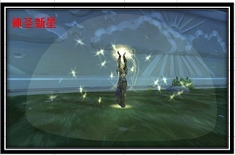
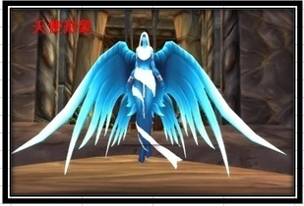
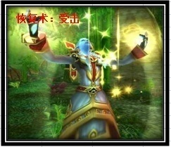
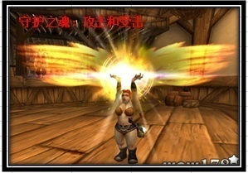
 |  |  |  |  |  |  |  |  |  | 普陀山 | 治疗
职业名称 | 牧师 | 战斗职业定位 | 治疗 | 职业图标参考

职业技能 颜色背景 | 主格调：金黄，蓝，白

技能列表 | 技能名称 | 技能描述（策划用） |  |  | 技能描述（美术用） | 技能图标参考 | 技能表现描述（建议）
1 | 真言术：韧 | 效果：牧师的基础技能 永久增加HP上限 |  |  | 被动技能：只有技能图标 |  |  |  |  | 金刚经 | 功效：普陀山基础技能 永久增加气血
2 | 纳鲁恩赐 | 效果：纳鲁冥想获得的恩泽，注入项链增加法术伤害，学习后永久增加角色的法术伤害 |  |  | 制造技能：只有技能图标 |  |  |  |  | 莲华妙法 | 功效：制造一张临时符，给项链增加法术伤害，永久增加角色的法术伤害
3 | 恢复术 | 效果：回复2个目标HP，附加持续HP回复效果 |  |  | 使用治疗法术，使用神圣之手治愈伤口 |  | 牧师原位置施法，释放攻击2动作(吟唱施法） | 特效1：我方受击者被圣光笼罩洗礼治愈的感觉 |  | 普渡众生 | 功效：回复2个目标气血，附加持续气血回复
4 | 复活术 | 效果：复活死亡目标，恶魔缠身除外，永久增加角色的沉默抗性 |  |  | 召唤天使纳鲁，复活我方已经倒下的队友 |  | 牧师原位置施法，释放攻击2动作(吟唱施法） | 特效1：召唤一个天使，翅膀由闭合到打开 | 特效2：我方受击者尸体被一个明显的光圈（非光球）包围 | 杨甘柳露 | 功效：复活死亡目标，鬼魂术除外，永久增加角色的抵抗封印
5 | 神圣新星 | 效果：法术攻击多个目标，对首要目标造成额外伤害 |  |  | 爆发内心的圣光之力，打击敌人 |  | 牧师位移到对方阵前，释放攻击2动作(吟唱施法） | 特效1: 施法者被一个半透明半圆球圣光球笼罩（全屏特效） | 特效2：敌方受击者要有受击的金色光效 | 五行咒 | 功效：法术攻击多个目标，对首要目标造成额外伤害
6 | 能量灌注 | 效果：战斗中增加友方法术伤害和法术防御，学习后永久增加角色的速度 |  |  | 将圣光的力量注入到队友体内，增加他们的对法术的掌握 |  | 牧师原位置施法，释放攻击2动作（吟唱施法） | 特效1：我方受击者被圣光充能的光效感觉 |  | 灵动九天 | 功效：战斗中增加友方法术伤害和法术防御，永久增加角色的速度
7 | 守护之魂 | 效果：使全体队友在当回合免疫一次死亡，免疫后恢复600点HP。使用 后休息一回合 |  |  | 召唤纳鲁，让天使纳鲁，庇护我方所有队友 |  | 牧师原位置施法，释放攻击2动作(吟唱施法） | 特效1：施法者持有光球光效 | 特效2：我方受击者，背后都是追加一个黄金翅膀 | 沐日慈悲 | 功效：使全体队友在当回合免疫一次死亡，免疫后恢复600点气血。使用 后休息一回合

参考图

法师
 |  |  |  |  |  |  |  |  |  | 龙宫 | 法系群体
职业名称 | 法师 | 战斗职业定位 | 法系输出 | 职业图标参考

职业技能 颜色背景 | 主格调：紫色，深蓝，火焰红（目前无火法技能）

技能列表 | 技能名称 | 技能描述（策划用） |  |  | 技能描述（美术用） | 技能图标参考 | 技能表现描述（建议）
1 | 奥术光辉 | 效果：法师的基础技能 永久增加法术伤害 |  |  | 被动技能：只有技能图标 |  |  |  |  | 九龙诀 | 功效：龙宫基础技能 永久增加法术伤害
2 | 奥术结晶 | 效果：制造一张临时符，注入武器增加物理伤害，学习后永久增加角色的速度 |  |  | 制造技能：只有技能图标 |  |  |  |  | 龙附 | 功效：制造一张临时符，给武器增加物理伤害，永久增加角色的速度
3 | 暴风雪 | 效果：法术攻击多个目标 |  |  | 召唤暴风雪，使冰雪凝固成冰雹打击敌方 |  | 法师原位置施法，释放攻击2动作(吟唱施法） | 特效1：敌方受击者头上飘着风雪 | 特效2：敌方受击者要有受击的淡蓝色光效 | 龙卷雨击 | 功效：法术攻击多个目标
4 | 奥术冲击 | 效果：法术攻击单个目标 |  |  | 施法召唤奥术符文，使用奥术能量，冲击对方 |  | 法师原位置施法，释放攻击2动作(吟唱施法） | 特效1：攻击者释放一个奥术符文 | 特效2：敌方受到一个奥术符文的打击 | 龙腾 | 功效：法术攻击目标
5 | 魔爆术 | 效果：法术攻击敌方全体，消耗目标的魔法，学习后永久增加角色的沉默抗性 |  |  | 引燃自己内心的魔法洪流爆发，摧残敌人的身躯和意志 |  | 法师位移到对方阵前，释放攻击2动作(吟唱施法） | 特效1: 施法者被一个半透明半圆球奥术球笼罩（全屏特效） | 特效2：敌方受击者要有受击的紫色光效 | 龙吟 | 功效：法术攻击敌方全体，消耗目标的魔法，永久增加角色的抵抗封印
6 | 解除诅咒 | 效果：解除1~2个友方的诅咒状态，回复HP，学习后永久增加角色的法术防御 |  |  | 使用奥术魔法，净化队友身上的诅咒 |  | 法师原位置施法，释放攻击2动作（吟唱施法） | 特效1：我方受击者被净化的光效感觉 |  | 清心 | 功效：解除1~2个友方的诅咒状态，回复气血，永久增加角色的法术防御
7 | 虚空风暴 | 效果：敌方所有单位造成法术伤害，目标已损失的魔法值越多，伤害越高 。最高为暴风雪伤害的200%。使用后休息一回合 |  |  | 召唤奥术秘域的虚空风暴，给予敌方意志薄弱的人，造成更多的伤害 |  | 法师原位置施法，释放攻击2动作(吟唱施法） | 特效1：敌方中场召唤紫色龙卷风，弹射出奥术飞弹（全屏特效） | 特效2：每个受到攻击的单位，都受到奥术符文的打击（复用奥术冲击的特效） | 魔浪滔天 | 功效：敌方所有单位造成法术伤害，目标已损失的魔法值越多，伤害越高 。最高为龙卷雨击伤害的200%。使用后休息一回合

参考图
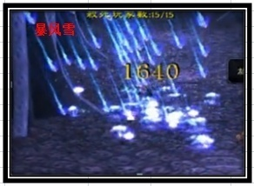
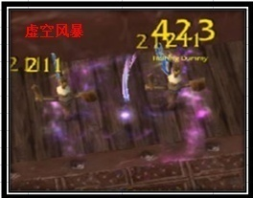
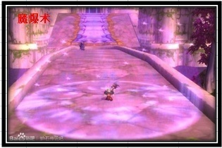
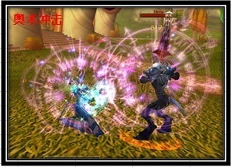

 | WOW中虚空风暴，中间龙卷风过小，视觉感并不好，龙卷风中会有奥术球射出，因为动态，没客户端无法截取

武僧
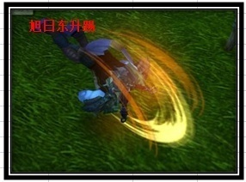
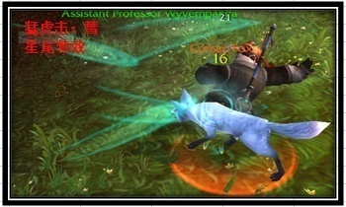
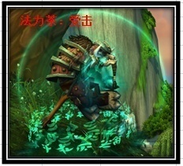
 |  |  |  |  |  |  |  |  |  | 狮驼岭 | 物理AOE近战
职业名称 | 武僧 | 战斗职业定位 | 群体物攻 | 职业图标参考

职业技能 颜色背景 | 主格调：绿，白，黄

技能列表 | 技能名称 | 技能描述（策划用） |  |  | 技能描述（美术用） | 技能图标参考 | 技能表现描述（建议）
1 | 帝王传承 | 效果：武僧的基础技能，永久增加物理伤害，变身为万兽之王（进入战斗自动变身，首次BUFF持续时间消失后，需要手动变身） |  |  | 敲打钟声，唤出万兽之王之力。 |  | 武僧原位置施法，释放攻击2动作(吟唱施法） | 特效1：白虎笼罩身体，并冒烟遮挡人物,半透明 |  | 变身 | 功效：狮驼岭基础技能 永久增加伤害 猛兽变身 进入战斗自动变身，之 后需要手动变身，永久增加角色的物理伤害
2 | 禅意之珠 | 效果：释放元气凝练出功夫的精华。注入腰带增加愤怒，学习后永久增加角色的HP |  |  | 制造技能：只有技能图标 |  |  |  |  | 神力无穷 | 功效：制造一张临时符，给腰带增加愤怒，永久增加角色的气血
3 | 猛虎掌 | 效果：变身状态下，忽视目标部分防御攻击，学习后永久增加角色的沉默抗性 |  |  | 唤出猛虎之灵附身，冲撞目标 |  | 武僧位移到对方面前，释放攻击1动作（普通攻击） | 特效1：人物移动之前，顶着一个白虎头，冲撞过去 | 特效2：敌方目标要有受击的光效 | 狮博 | 功效：变身状态下，忽视目标部分防御攻击，永久增加角色的抵抗封印
4 | 旭日东升踢 | 效果：变身状态下，物理攻击多个目标，使用后休息一回合 |  |  | 使用分身之术，使用意念幻象执行强力的后空翻踢翻对手 |  | 武僧位移到对方阵中，释放攻击2动作(后空翻踢） | 特效1：随着后空翻踢的动作有一个腿部划过轨迹的火光 | 特效2：敌方目标要有火光的光效 | 鹰击 | 功效：变身状态下，物理攻击多个目标，使用后休息一回合
5 | 蛮牛冲 | 效果：变身状态下，攻击并封印目标，使用后强制变身结束，并休息一回合 |  |  | 唤出蛮牛之灵附身，消耗大量体能冲撞目标 |  | 武僧位移到对方面前，释放攻击1动作（普通攻击） | 特效1：人物移动之前，顶着一个蛮牛，冲撞过去， | 特效2：敌方目标要有强力撞击的受击光效 | 象形 | 功效：变身状态下，攻击并封印目标，变身结束并休息一回合
6 | 法力茶 | 效果：使目标持续恢复魔法，持续一定回合,学习后永久增加角色的速度 |  |  | 饮用后，令队友精神百倍，意志清醒，活力充沛 |  | 武僧原位置施法，释放攻击1动作(普通攻击）， | 特效1：我方被绿色罩子包围，底部有符文圈 |  | 魔息术 | 功效：使目标持续恢复魔法，持续一定回合 永久增加速度
7 | 真气突 | 效果：功效：对指定目标使用象形，当己方队友小于3人时，额外随机象形1个目标，伤害依次递减。使用有休息一回合 |  |  | 真气贯穿全身，利用自己的速度优势形成螺旋突击，打击敌人 | 图片暂时缺少 | 武僧位移到对方阵中，释放攻击1动作(普通攻击） | 特效1：施法者放出一个螺旋的横版绿色旋风冲撞过去 | 特效2：敌方目标要有明显的受击的光效 | 逆势象形 | 功效：对指定目标使用象形，当己方队友小于3人时，额外随机象形1 个目标，伤害依次递减。使用有休息一回合

参考图

Sheet4
